상품제안서
[트로피] st-20 | 상품코드: S18461

 |  |  |  |  |  |  | 02-713-8555 | www.synergygift.co.kr
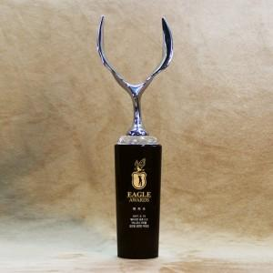 

【상세/제작정보】

【인쇄/포장옵션】 | 풀칼라 / 별도문의

【공급단가】 | 수량 | 2~ | 5~ | 10~ | 50~ | 100~
*VAT별도 | 단가 | 302,400원 | 291,200원 | 280,000원 | 268,800원 | 262,080원

【상품 URL】 | https://www.synergygift.co.kr:443/src/goods_detail.php?gdno=13914

